控制中心


帮助文档

恭喜你，看到这个界面，说明你已经让妖怪现出了原型。
不过，由于妖怪过于凶猛，我已用秘符对它进行了封印。
你可以放心享用。

1、第一步……没有运行过宏的Excel，默认是关闭宏的，所以在第一次运行时，会有一个安全警告：宏已被禁用。只需启用即可正常运行。
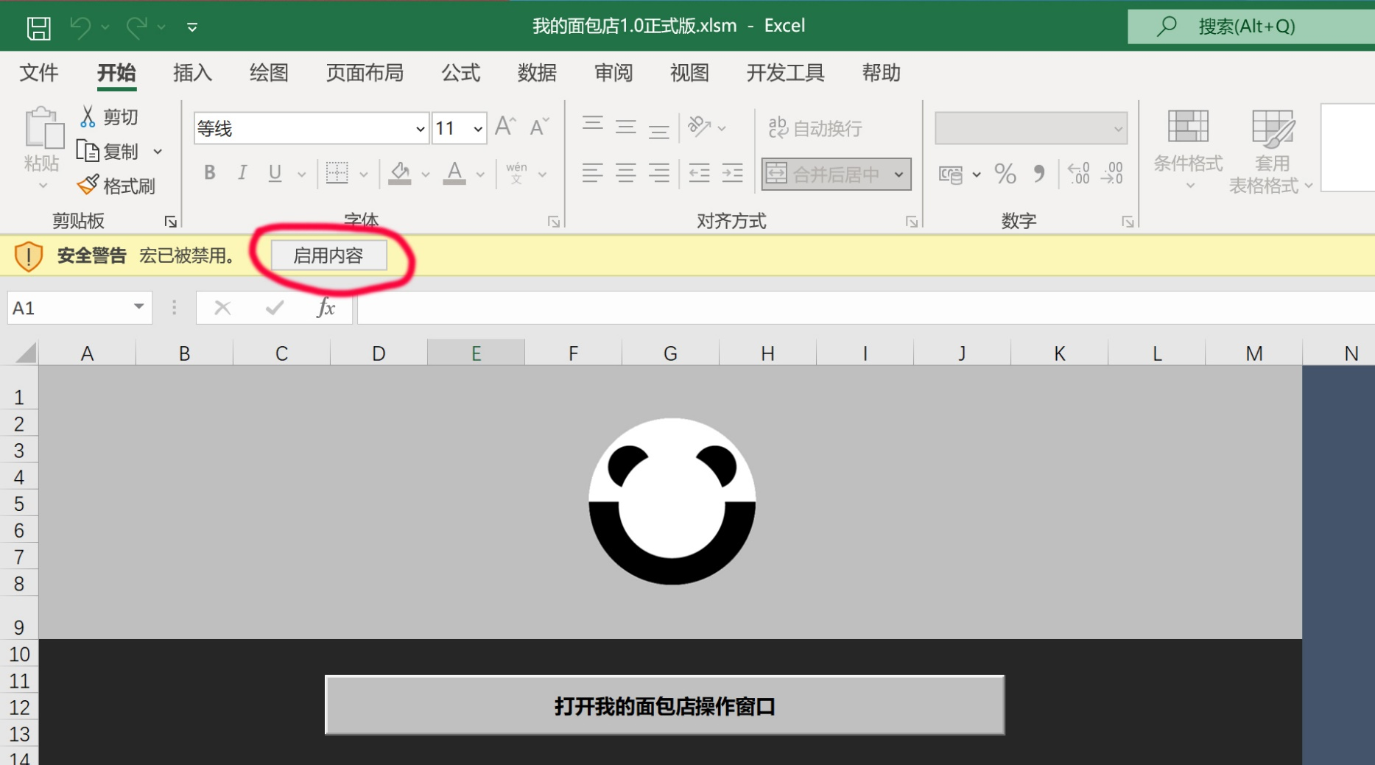
2、第二步……
我的面包店使用说明视频
3、第三步……没时间写，大家自己去看BILIBILI上面的使用说明视频吧

目前已知的BUG

1、由于Windows和Mac两个系统的中文文字编码互相不兼容，在Mac系统下运行，输入中文会出现缺字的情况。

2、由于不兼容，在Mac系统下运行并保存过的小程序，再返回到Windows系统下运行，所有中文会变成乱码。

3、Mac系统中，小程序界面中的滑动条，不支持鼠标滚轮。

4、Excel菜单界面，有时会出现空白的情况，关闭小程序，重启即可恢复，原因未知。这个不会影响正常使用。

5、由于VBA语言的局限性，在进行大量数据计算的时候（例如一次结算几十上百单交易），会出现长时间卡顿，只需耐心等待完成即可。

6、同样原料具有不同规格时，会出现不能识别的问题。例如T65面粉，先入库一袋25公斤，接着入库一袋5公斤，它们的简称都是：T65。
物料出库时，则只会持续减少第一次录入的规格，25公斤。因为简称被赋值给了25公斤的规格。
解决办法就是：避免混合使用不同规格的原料，如果一定要用，那就在录入原料信息时，把它合并处理为相同的规格。

请提交新的BUG给我

如果你自认为法力高深，那我就再传你一道解印秘符：1001

上面那个没解开是吧，因为这个才是正宗的熊家解印秘符：987654321001

